Detalhamento_Avarias
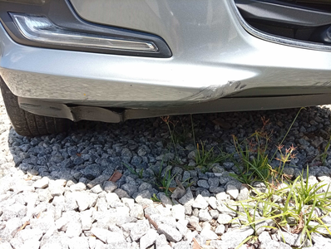
Detalhamento da Cobrança

Cliente | xxxx
Contrato: | xxxx

Placa: | SYE6G48 |  | VALOR TOTAL
Modelo: | ONIX PLUS PREMIER II 1.0 12V TURBO FLEX 4P C/AR - AUTOMÁTICO |  | R$320.00
Cor: | PRATA SHARK

1 | Pintura para-choque dianteiro | Valor | R$320.00

